READ ME_Case 03_Objetivos
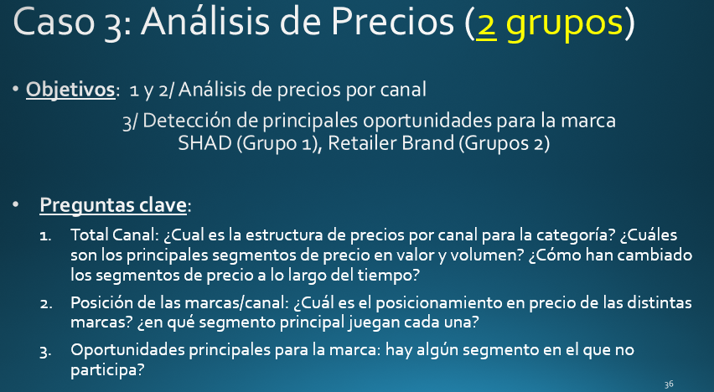

 | 1.- | Precio= Valor $ / Volumen
 | 2.- | Volumen en unidades equivalentes: son unidades que pueden comparar diferentes tamaños y cantidad de producto. Se utiliza para homogeneizar productos y poder comparar volumen y precios. El Precio en unidades equivalentes (= Valor $ / Volumen uds equivalentes) ayuda a comparar diferentes canales, o diferentes marcas entre sí
 | 3.- | Para conseguir las ventas totales de una marca teneis que agregar las ventas, y volumen, de los diferentes tamaños. Luego ya trabajais todo con los datos de marca totales, no por tamaños
 |  | 15x, 30x: son diferentes tamaños de una marca (por ejemplo: Ariel 15 lavados, Arial 30 lavados)

Aug-12

